Suite de pruebas
SUITE DE PRUEBAS - [ Aplicación de Accesos a Plataformas] |  |  |  |  |  |  |  |  | OK
No | Caso de prueba | Prioridad | Precondiciones | Datos de entrada | Pasos | Resultados Esperado | Resultado Obtenido | Estado prueba | FALLO
AREA FUNCIONAL: Desactivar una aplicación y mostrar el aviso de plataforma en mantenimiento
1 | Visualizar la aplicación activada | Alta | Tener una aplicación activa en la aplicación de accesos | Login, Usuario, password | 1.Abrir página, http://10.200.4.165/ 2. Clic Usuario Airis 3. sistemas1. 4. clic plataforma de acceso unico a aplicaciones 5. Menú/ Aplicaciones 6. Seleccionar la aplicación a desactivar 7. Clic en botón editar | 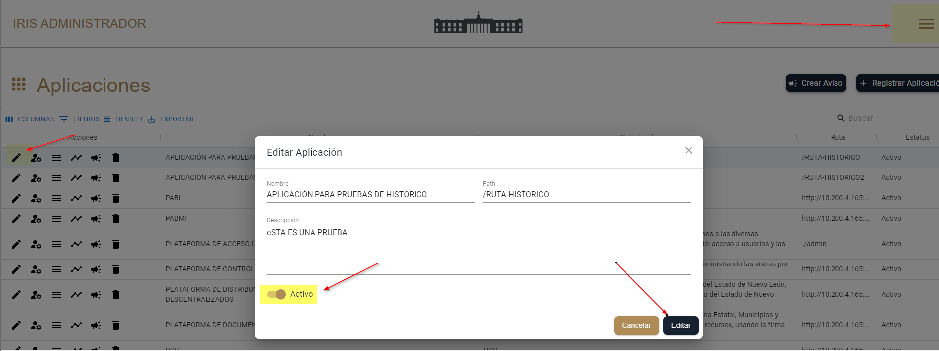 Desde el menú aplicaciones seleccionar la aplicación a prueba, la acción editar |  | OK

2 | Desactivar la aplicación | Alta | Tener una aplicación activa en la aplicación de accesos | Login, Usuario, password | 1. Seleccionar la plataforma de SGCM 2. Clic botón Editar 3. Se abrira la pantalla para editar la aplicación 4. Presionar botón "Activo" 5. Clic en "Editar" | Que la aplicación activada se desactive presionando el botón de inactividad | 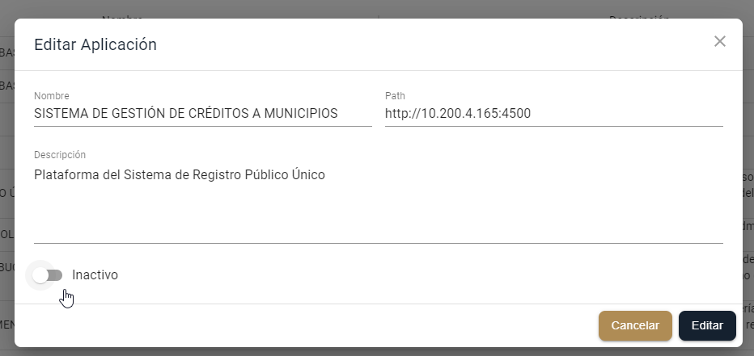 | OK
3 | Visualizar la plataforma este desactivada | Alta |  | Login, Usuario, password | 1.Abrir página, http://10.200.4.165/ 2. Clic Usuario irisa 3. password hola 4. Al dar clic aparece mensaje de mantenimiento | Que el mensaje de inactividad por mantenimiento se refleje en la plataforma | 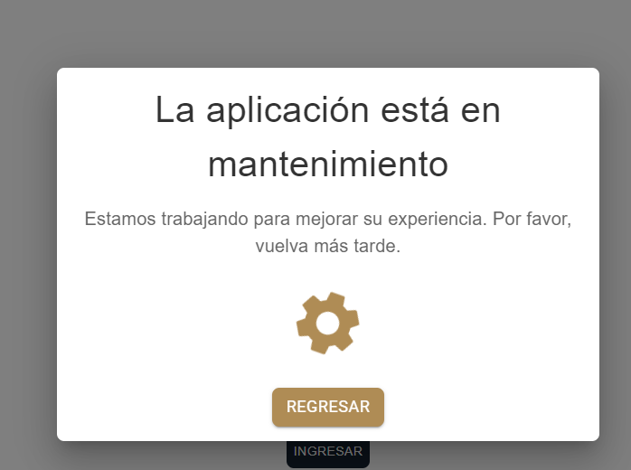 | ok
AREA FUNCIONAL : Activar Aplicación
4 | Desde la aplicación de PAUA activar la aplicación | Alta |  | Login, Usuario, password | 1.Abrir página, http://10.200.4.165/ 2. Clic Usuario Airis 3. sistemas1. 4. clic plataforma de acceso unico a aplicaciones 5. Menú/ Aplicaciones 6. Seleccionar la aplicación a activar 7. Clic en botón editar | Que la aplicación desactivada se active presionando el botón de inactividad | 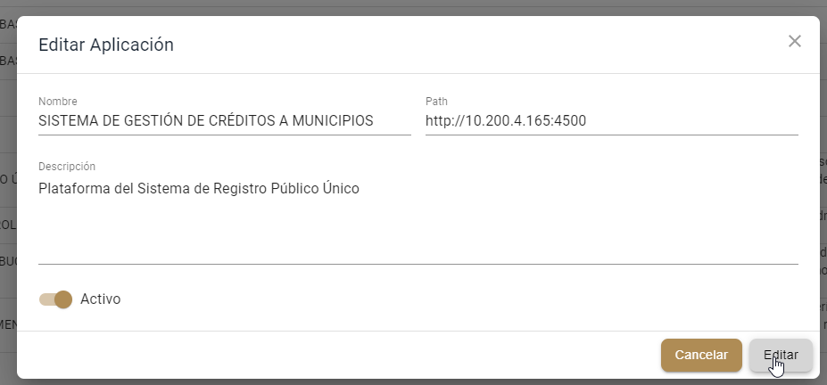 | OK

5 | Que se active la aplicación | Alta |  | Login, Usuario, password | 1.Abrir página, http://10.200.4.165/ 2. Clic Usuario irisa 3. password hola 4. Se visualiza plataforma activada | Que el mensaje de inactividad por mantenimiento ya no se refleje en la plataforma | 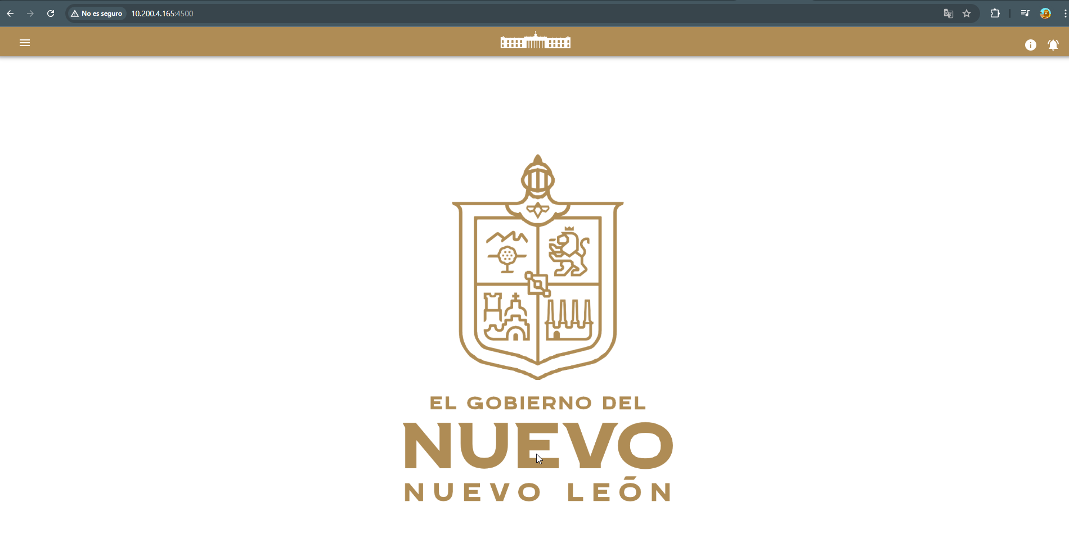 | OK
AREA FUNCIONAL : Desde la aplicación de PAUA desactivar una aplicación a un usuario con mas de una plataforma a su cargo
6 | Desde la aplicación de PAUA desactivar una aplicación a un usuario con mas de una plataforma a su cargo | Alta |  | Login, Usuario, password | 1.Abrir página, http://10.200.4.165/ 2. Clic Usuario Airis 3. sistemas1. 4. clic plataforma de acceso unico a aplicaciones 5. Menú/ Aplicaciones 6. Seleccionar la aplicación a desactivar 7. Clic en botón editar | Desde el menú aplicaciones seleccionar la aplicación a desactivar, la acción editar | 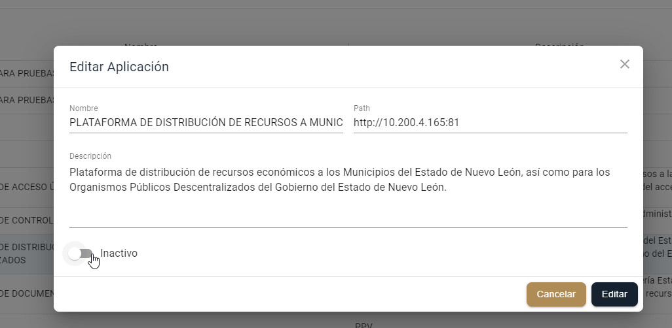 | OK

7 | Que se desactive la aplicación seleccionada y las demas aparescan activas | Alta |  | Login, Usuario, password | 1.Abrir página, http://10.200.4.165/ 2. Clic Usuario disrec Plataforma de distribuciones 3. password 4. Se visualiza plataforma deactivada y las otras activadas | Que la aplicación seleccionada se desactive y las demas no | 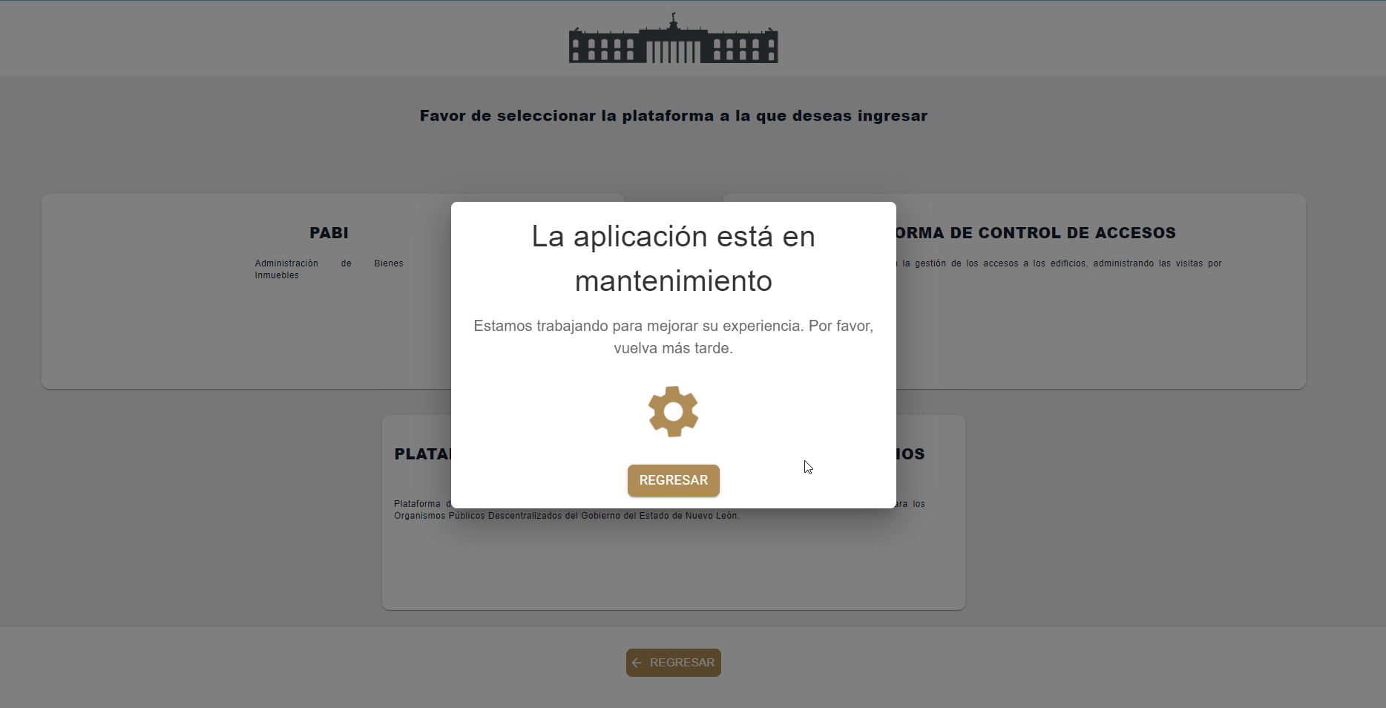 | OK

8 | Que se desactive la aplicación seleccionada y las demas aparescan activas | Alta |  | Login, Usuario, password | 1.Abrir página, http://10.200.4.165/ 2. Clic Usuario disrec Control de Accesos a Auditorias 3. password 4. Se visualiza plataforma desactivada | Que la aplicación seleccionada se desactive y las demas no | 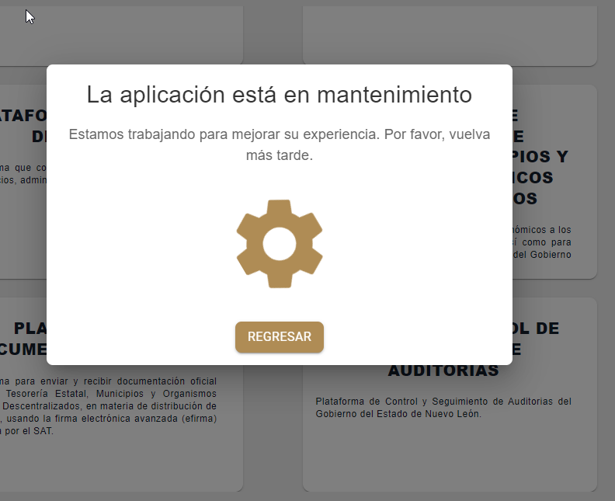 | OK

9 | Que se desactive la aplicación seleccionada | Alta |  | Login, Usuario, password | 1.Abrir página, http://10.200.4.165/ 2. Clic Usuario irisa, irisc, irisr, irisv en la Plataforma de Gestión de Crédito a Municipios 3. password hola 4. Se visualiza plataforma desactivada | Que la aplicación seleccionada se desactive | 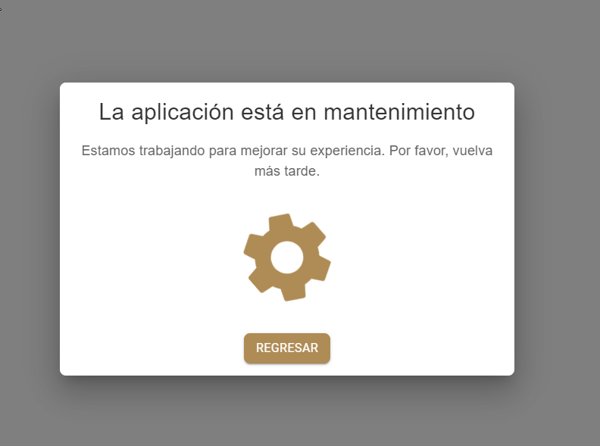 | OK

10 | Que se desactive la aplicación seleccionada | Alta |  | Login, Usuario, password | 1.Abrir página, http://10.200.4.165/ 2. Clic Usuario airis, viris, airis. Plataforma Sistema Integral de Evaluación al Desempeño de Nuevo León 3. password sistemas1. 4. Se visualiza plataforma desactivada | Que la aplicación seleccionada se desactive | 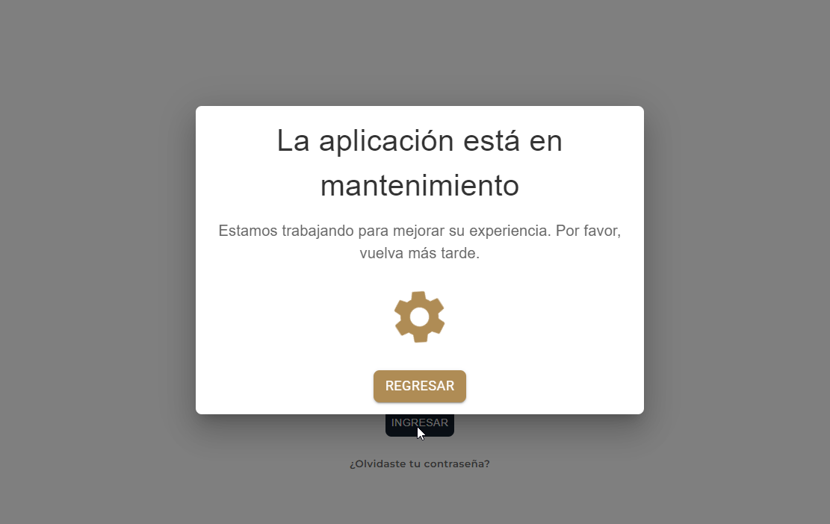 | OK

11 | Que se desactive la aplicación seleccionada | Alta |  | Login, Usuario, password | 1.Abrir página, http://10.200.4.165/ 2. Clic Usuario : disrec DocElec 3. password: iWWaf7fpyR 4. Se visualiza plataforma desactivada | Que la aplicación seleccionada se desactive | 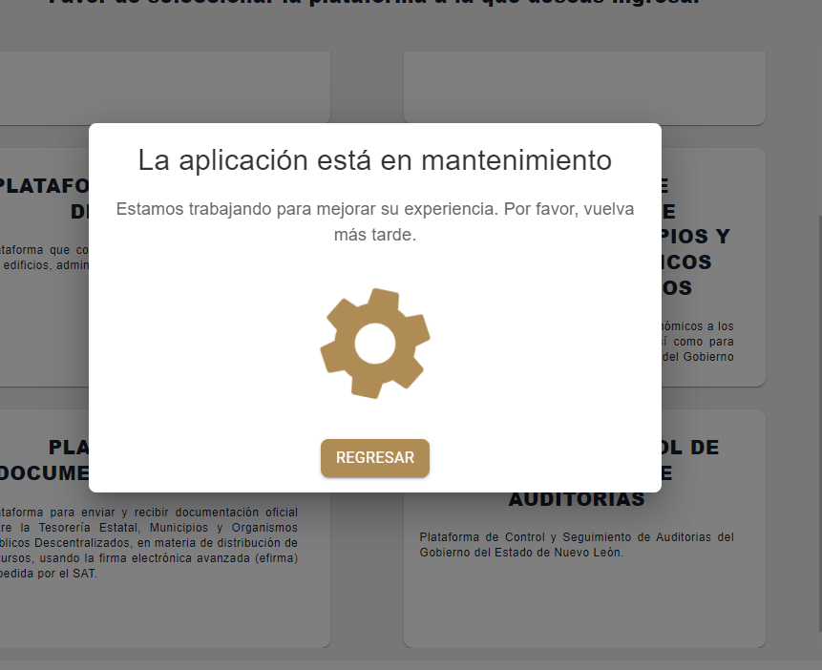 | OK

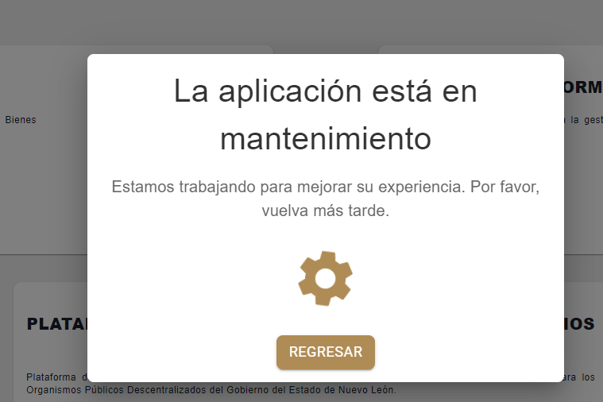
12 | Que se desactive la aplicación seleccionada | Alta |  | Login, Usuario, password | 1.Abrir página, http://10.200.4.165/ 2. Clic Usuario : clechuga Patrimonio Inmuebles 3. password: MfWG46dYor 4. Se visualiza plataforma desactivada | Que la aplicación seleccionada se desactive |  | OK

13 | Que se desactive la aplicación seleccionada | Alta |  | Login, Usuario, password | 1.Abrir página, http://10.200.4.165/ 2. Clic Usuario : Luis.sierra Patrimonio Muebles 3. password:patrimonio2023 4. Se visualiza plataforma desactivada | Que la aplicación seleccionada se desactive | 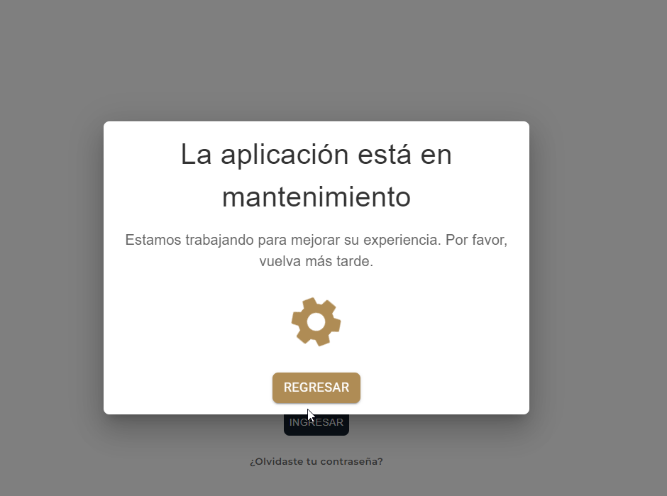 | OK

